상품제안서
파스텔라 PS3 16K 자동 일자형 장우산 | 상품코드: F16017

 |  |  |  |  |  |  | 02-412-0044 | www.easy1.co.kr
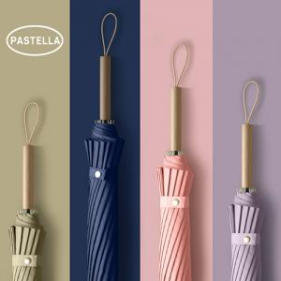 

【상세/제작정보】 | 16K 유리섬유살대 고밀도원단 방풍우산

【인쇄/포장옵션】 | 레이저, 풀칼라 / OPP(비닐)

【공급단가】 | 수량 | 50~ | 100~ | 500~ | 1,000~ | 2,000~
*VAT별도 | 단가 | 11,200원 | 10,240원 | 10,000원 | 9,600원 | 9,200원

【상품 URL】 | https://easy1.co.kr:443/src/goods_detail.php?gdno=16017

